身障個人
社團法人彰化縣喜樂小兒麻痺關懷協會
2014 By Kart Run前進就對了
報名表

姓名 |  | 序號(勿填)
身份證字號 |  | 性別
出生年月日 | 年 月 日 | 行動電話
市內電話 |  | 衣服尺寸 | □公益捐出
e-mail | @
報名項目 | □21km□10km□5km | 晶片押金 繳費資料 | □匯款 □ATM轉帳:帳號後五碼：
障別/程度
緊急聯絡人 |  | 緊急聯絡人 電話
輔具 | □雙拐 □輪椅□電動輪椅□手搖自行車□手搖自行車+電輔 □陪跑員□其他＿＿＿＿＿＿＿＿＿
地址 | □□□□□

備註
說明：1.本活動採晶片計時，請繳交100元晶片押金，活動當天晶片繳回當場退費， 確認繳費後方完成報名程序。 轉帳匯款資料：台中銀行二林分行（053-0156）帳號：064-22-1087315 戶名：社團法人彰化縣喜樂小兒麻痺關懷協會
2.請於103年9月30日前傳真或email回覆，或電04-8963820*137、133報名 傳真：04-8969122蔡怡如收，email：joyce111.001@gmail.com
聲明：本人報名前已詳閱活動簡章（網址http://0rz.tw/JKWX4）並同意簡章內各規範事項 且已審慎評估自身健康狀況，足以完成賽事。
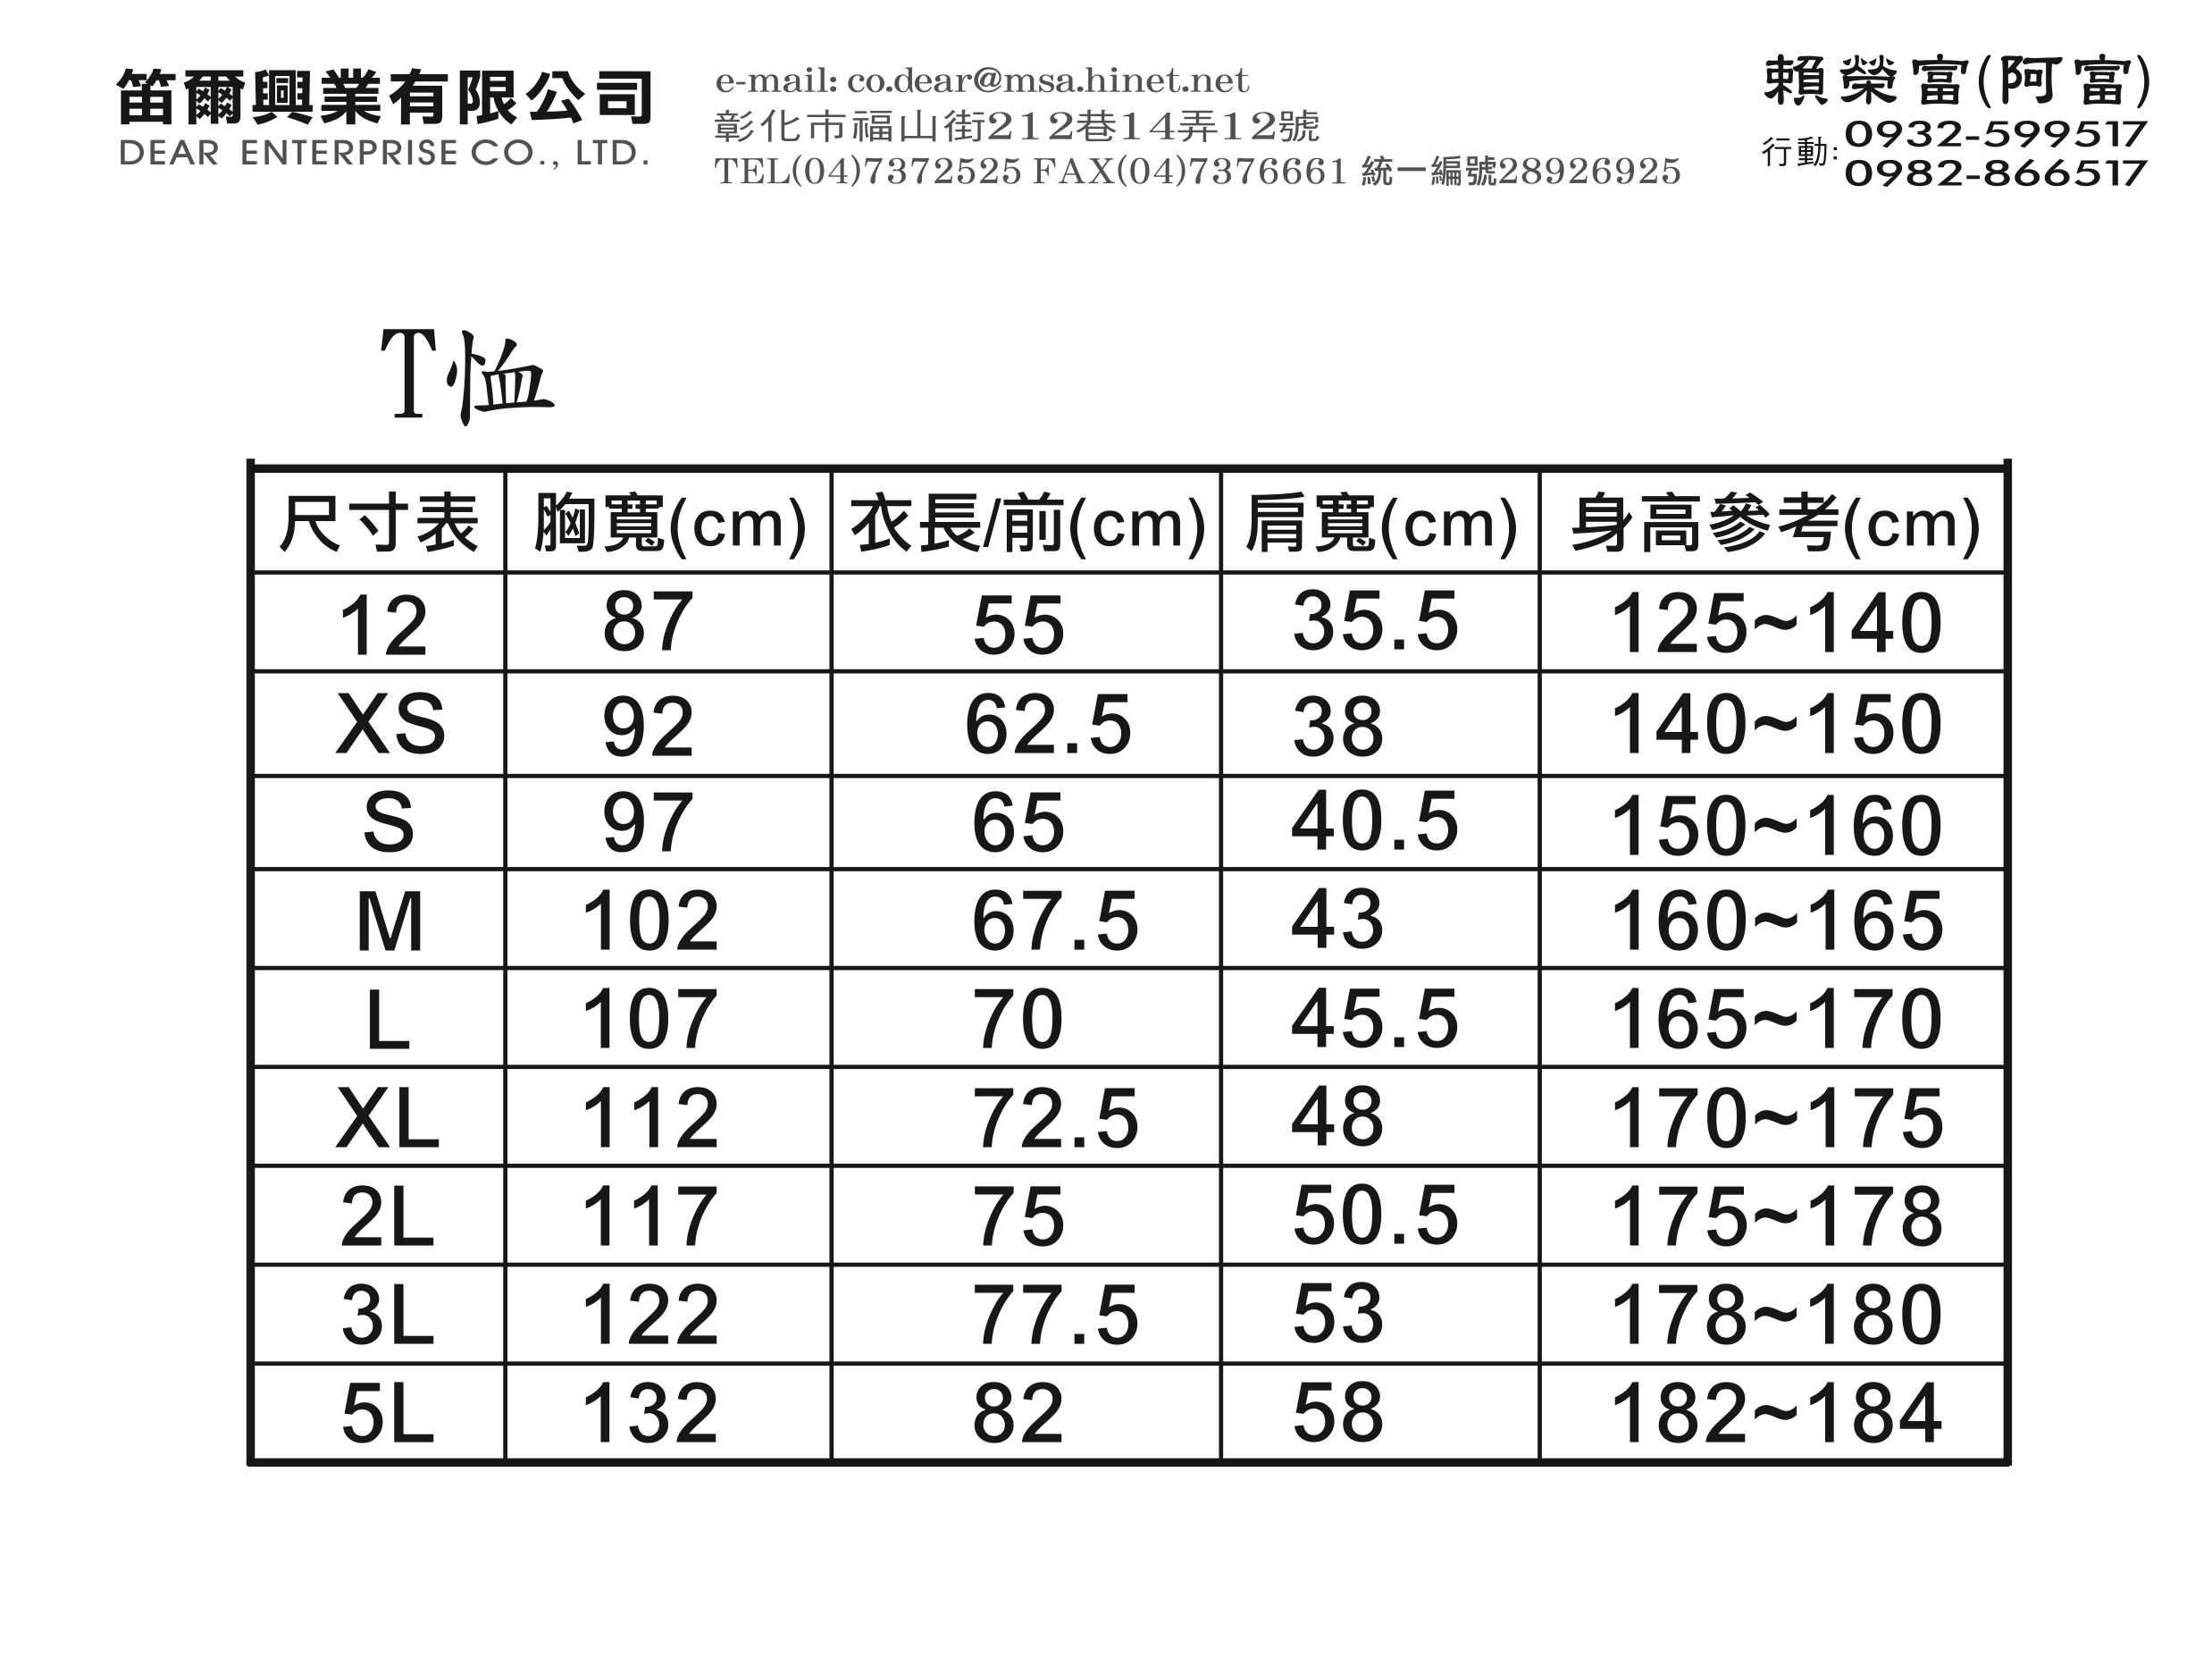
 |  |  | 簽名：

團體報名
前進！就對了 志 工 報 名 表 |  |  |  |  |  |  |  |  |  | 團長：＿＿＿＿＿＿＿＿＿＿ 手機：＿＿＿＿＿＿＿＿＿＿ 郵寄地址：＿＿＿＿＿＿＿＿＿＿＿＿
說明：各組志工皆提供吸濕排汗紀念衫、餐盒、志工時數條
序號 | 姓名 | 身份證字號 | 出生日期 | 用餐 |  | 性別 |  | 紀念衫尺寸 亦可公益捐出 | 手機 | Email
 |  |  |  | 葷 | 素 | 男 | 女
1
2
3
4
5
6
7
8
9
10
T恤尺寸參考


 |  |  |  |  |  |  |  |  | 主辦單位：社團法人彰化縣喜樂小兒麻痺關懷協會
 |  |  |  |  |  |  |  |  | 聯 絡 人：04-8963820*137蔡小姐 133張先生

